Iniciar Sesion
Prueba Funcional - C-Book Web
ID: 002-CP-WEB |  | HU REF: HU-WEB-002 |  | CU REF: CU: Iniciar Sesion |  | Herramienta: Navegador Web / React |  | Ambiente: Dev Web
ID | NOMBRE C.P. | ESCENARIO | PASOS | Campos | DATOS DE PRUEBA | RESULTADO ESPERADO | RESULTADO OBTENIDO | EVIDENCIA | PASS?
WEB-LOG-001 | Login de alumno correcto | Principal | Precondiciones: Alumno registrado y verificado 1- Abrir / 2- Ingresar boleta 3- Ingresar contrasena 4- Pulsar Iniciar sesion | Boleta 10 digitos Password obligatorio | Boleta: 2024090412 Password: Prueba7! | Autentica, crea cookie y redirige a /user | Con las credenciales proporcionadas para alumno, el despliegue respondio 'Boleta o contraseña incorrectos' y no abrio /user. | 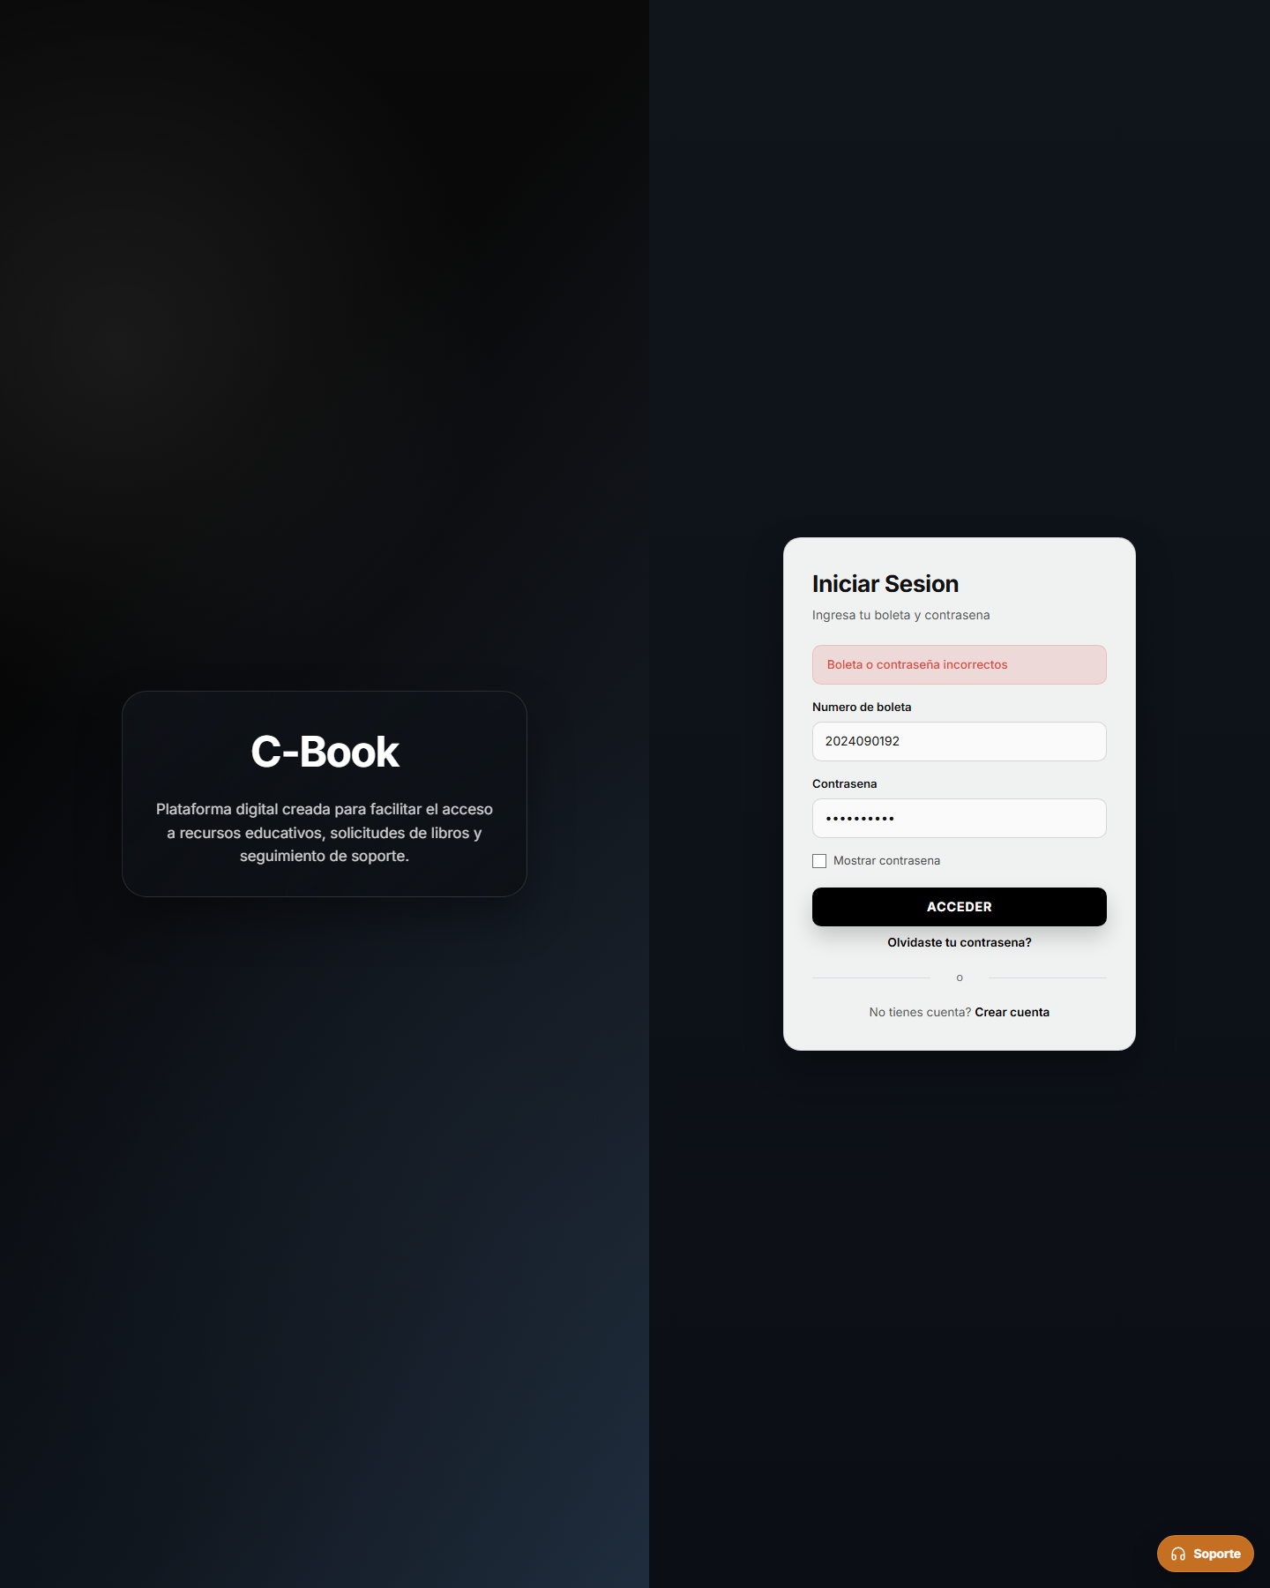 Captura adjunta | NO
WEB-LOG-002 | Login Admin correcto | Principal | Precondiciones: Cuenta Admin existente 1- Abrir / 2- Ingresar boleta admin 3- Ingresar password 4- Pulsar Iniciar sesion | Rol devuelto debe ser Admin | Boleta: 1000000000 Password: Admin7! | Autentica y redirige a /admin | Con las credenciales proporcionadas para administrador, el despliegue respondio 'Boleta o contraseña incorrectos' y no abrio /admin. |  Captura adjunta | NO
WEB-LOG-003 | Credenciales incorrectas | Alterno / Error | Precondiciones: Pantalla de login abierta 1- Ingresar boleta valida 2- Ingresar password incorrecto 3- Pulsar Iniciar sesion | Credenciales deben existir en Supabase | Boleta: 2024090412 Password: Mala7! | Muestra error de boleta o contrasena incorrectos | El login rechazo credenciales incorrectas y mostro el mensaje de error esperado. | Sin captura (caso aprobado) | SI
WEB-LOG-004 | Login de soporte correcto | Principal | Precondiciones: Cuenta support_admin o support_agent activa 1- Abrir login 2- Ingresar identificador de soporte 3- Ingresar password 4- Pulsar Iniciar sesion | Perfil soporte activo Rol support_admin/support_agent | Boleta: 2024099999 Password: Soporte7! | Autentica y redirige a /soporte | La cuenta de soporte autentico correctamente y redirigio a /soporte. | Sin captura (caso aprobado) | SI

Cuenta
Prueba Funcional - C-Book Web
ID: 006-CP-WEB |  | HU REF: HU-WEB-006 |  | CU REF: CU: Cuenta |  | Herramienta: Navegador Web / React |  | Ambiente: Dev Web
ID | NOMBRE C.P. | ESCENARIO | PASOS | Campos | DATOS DE PRUEBA | RESULTADO ESPERADO | RESULTADO OBTENIDO | EVIDENCIA | PASS?
WEB-CUE-001 | Ver perfil | Principal | Precondiciones: Usuario autenticado 1- Ingresar a /user/perfil 2- Observar datos y resumen | Sesion activa | Alumno autenticado | Se muestran datos de usuario y solicitudes | No fue posible abrir /user/perfil porque las credenciales de alumno proporcionadas fallaron en el despliegue. | 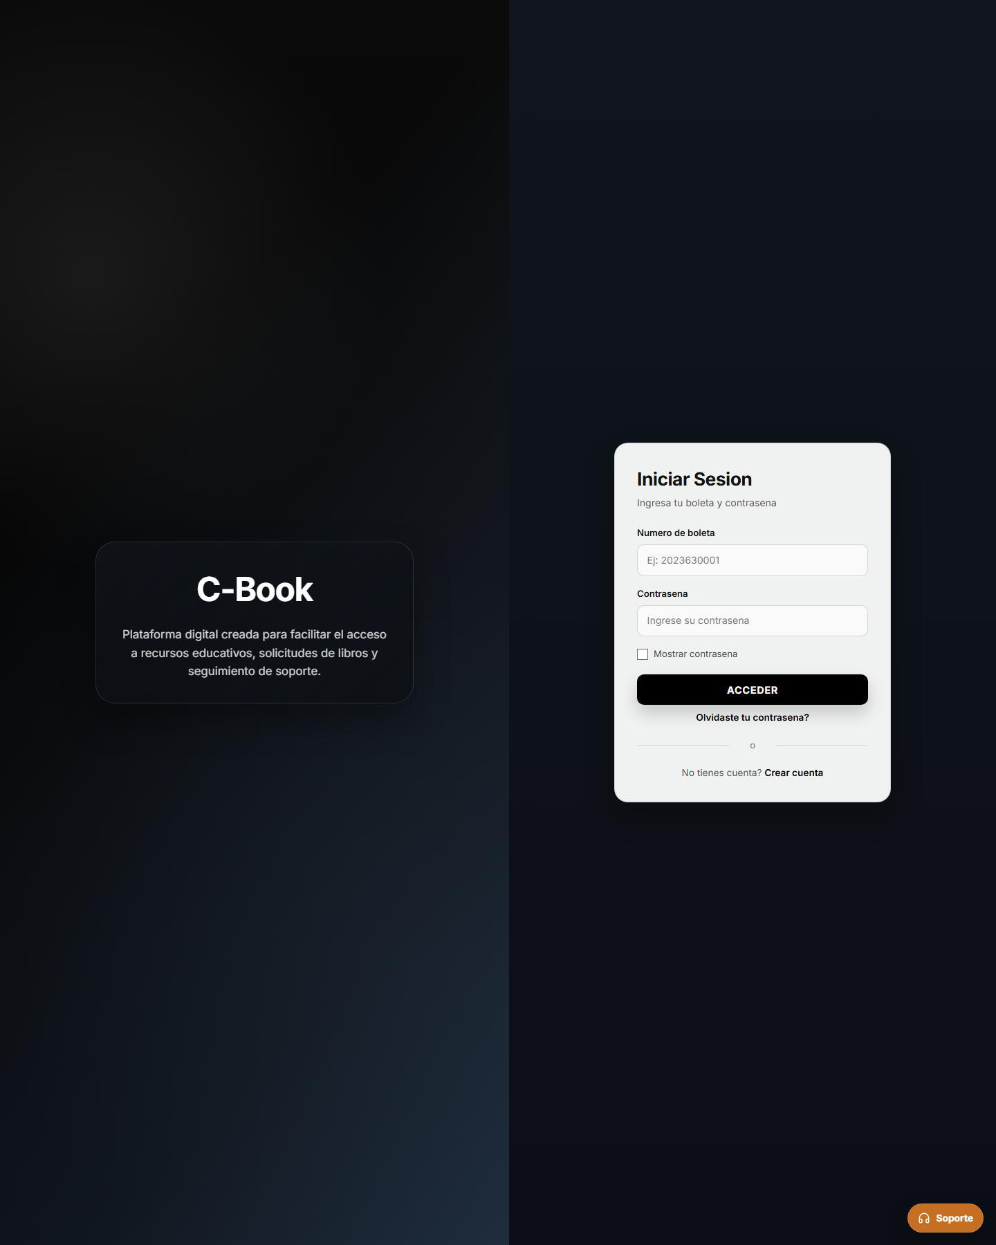 Captura adjunta | NO
WEB-CUE-002 | Cambiar contrasena propia | Principal | Precondiciones: Usuario autenticado 1- Ir a cuenta/perfil 2- Capturar correo de sesion 3- Capturar password actual 4- Capturar nuevo password 5- Guardar | Correo coincide con sesion Nuevo password cumple reglas | Correo: l2024090412@alumno.ipn.mx Actual: Prueba7! Nueva: Cambio7! | Contrasena actualizada exitosamente | No fue posible probar el cambio de contraseña propia porque la sesion de alumno no autentica en el despliegue. | Captura adjunta | NO

Soporte Tickets
Prueba Funcional - C-Book Web
ID: 016-CP-WEB |  | HU REF: HU-WEB-016 |  | CU REF: CU: Soporte Tickets |  | Herramienta: Navegador Web / React |  | Ambiente: Dev Web
ID | NOMBRE C.P. | ESCENARIO | PASOS | Campos | DATOS DE PRUEBA | RESULTADO ESPERADO | RESULTADO OBTENIDO | EVIDENCIA | PASS?
WEB-TIC-001 | Listar bandeja | Principal | Precondiciones: Usuario support_admin/support_agent autenticado 1- Entrar a /soporte/tickets 2- Aplicar filtros 3- Observar resultados | Rol soporte Filtros estado/tipo/prioridad/q | estado=Nuevo q=login | Muestra tickets paginados y filtrados | La bandeja cargo tickets reales y permitio filtrarlos por titulo. | Sin captura (caso aprobado) | SI
WEB-TIC-002 | Tomar ticket | Principal | Precondiciones: Ticket Nuevo sin agente asignado 1- Abrir detalle 2- Pulsar Tomar ticket | No resuelto/cerrado Sin agente asignado | ticket id=abc123 | Ticket queda asignado al agente y estado Abierto | El ticket nuevo quedo asignado al agente y cambio a estado Abierto. | Sin captura (caso aprobado) | SI
WEB-TIC-003 | Resolver sin solucion | Alterno / Error | Precondiciones: Ticket asignado al agente actual 1- Abrir detalle 2- Elegir Resuelto 3- Dejar solucion vacia 4- Confirmar | Solucion obligatoria para resolver/cerrar | Solucion: vacia | Muestra error de descripcion final requerida | La UI bloqueo la resolucion mientras la descripcion final estaba vacia. | Sin captura (caso aprobado) | SI
WEB-TIC-004 | Responder ticket cerrado | Alterno / Error | Precondiciones: Ticket cerrado 1- Abrir detalle cerrado 2- Escribir comentario 3- Enviar | Ticket cerrado no permite respuestas | Comentario: prueba | Backend rechaza respuesta en ticket cerrado | En un ticket ya cerrado del sistema, la UI deshabilito la respuesta y dejo el detalle en solo lectura. | Sin captura (caso aprobado) | SI
WEB-TIC-005 | Reabrir ticket | Principal | Precondiciones: Ticket resuelto o cerrado asignado 1- Abrir detalle 2- Elegir Reabrir 3- Escribir razon 4- Confirmar | Razon obligatoria para reabrir | Razon: El problema continua | Ticket vuelve a estado Abierto y registra historial | Al intentar reabrir un ticket cerrado, el despliegue mostro 'Failed to fetch' y el ticket permanecio cerrado. | 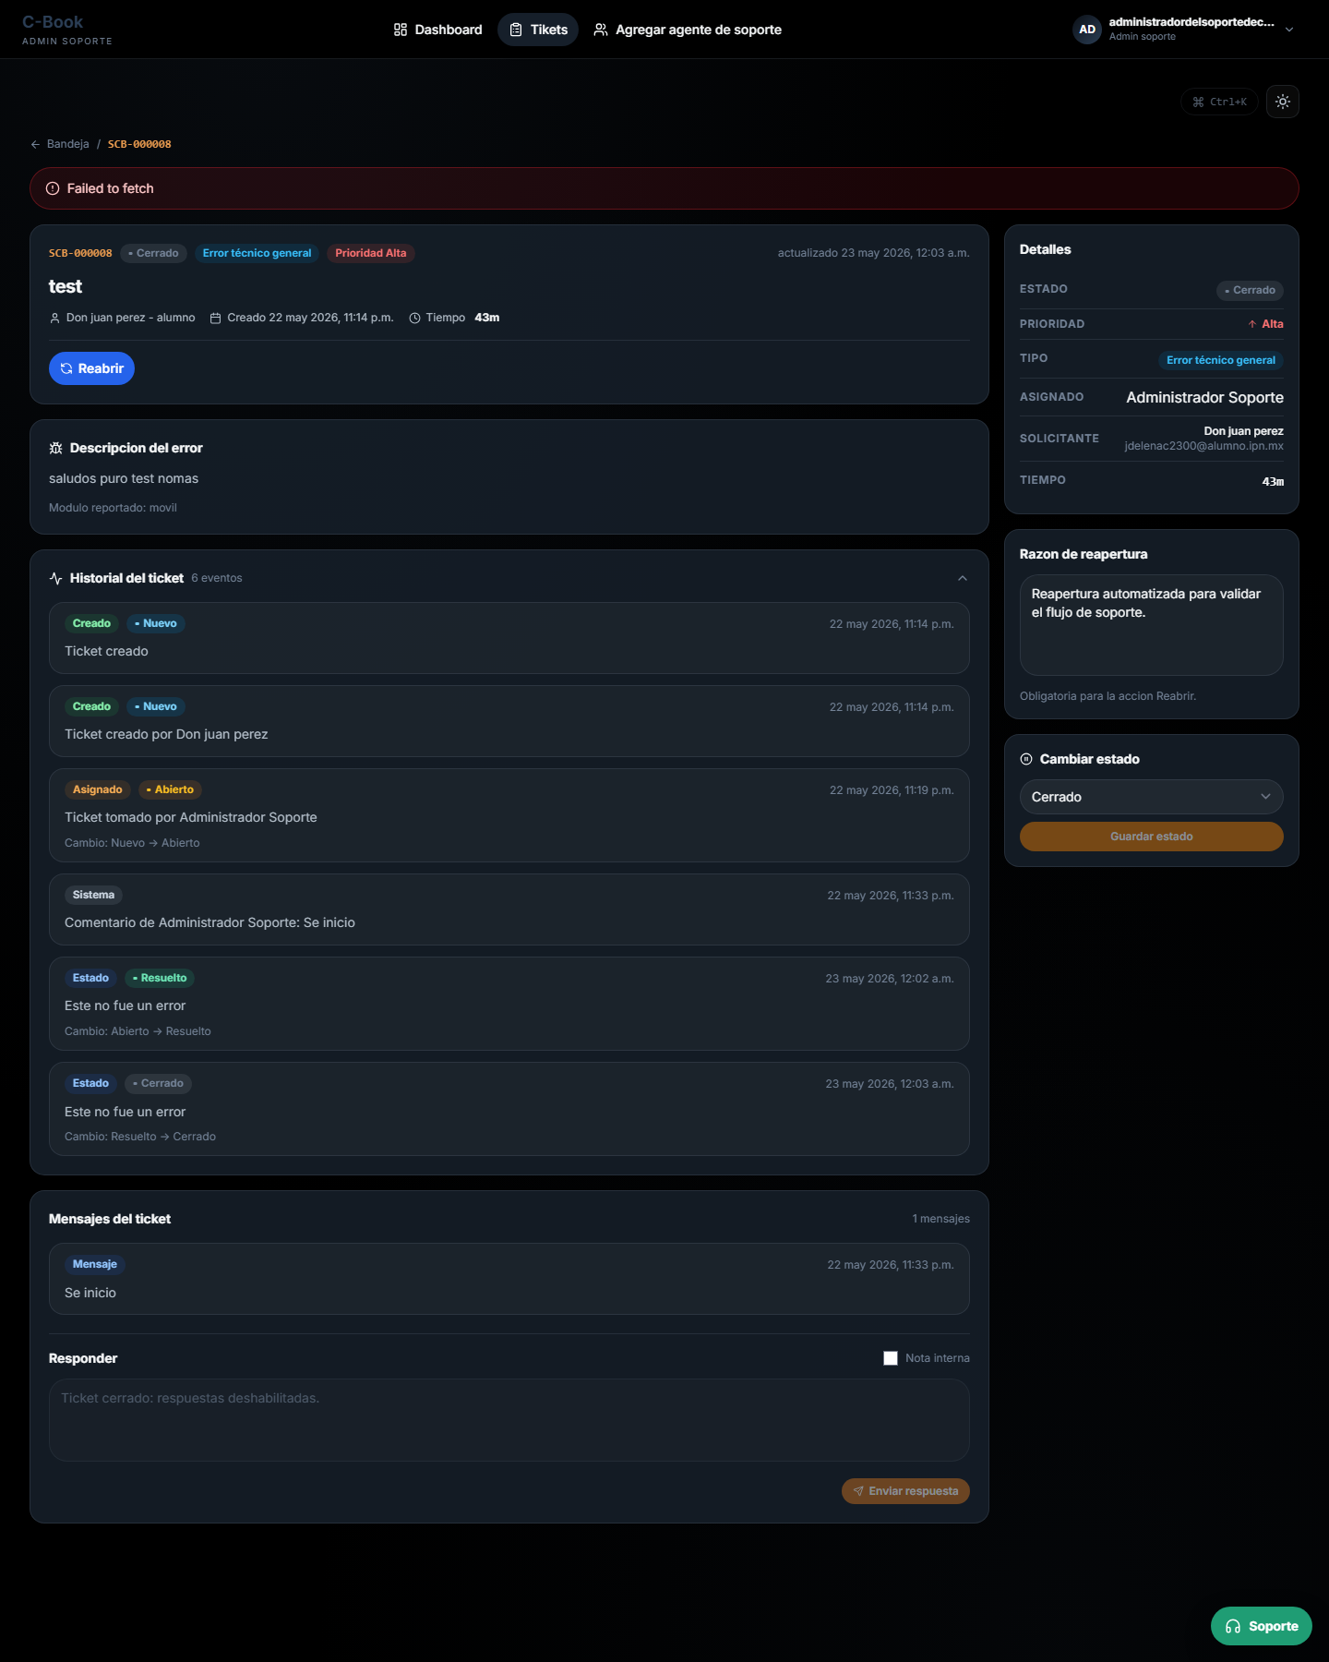 Captura adjunta | NO

